Oppskrift
Papperdelle med scampiPapperdelle med scampi
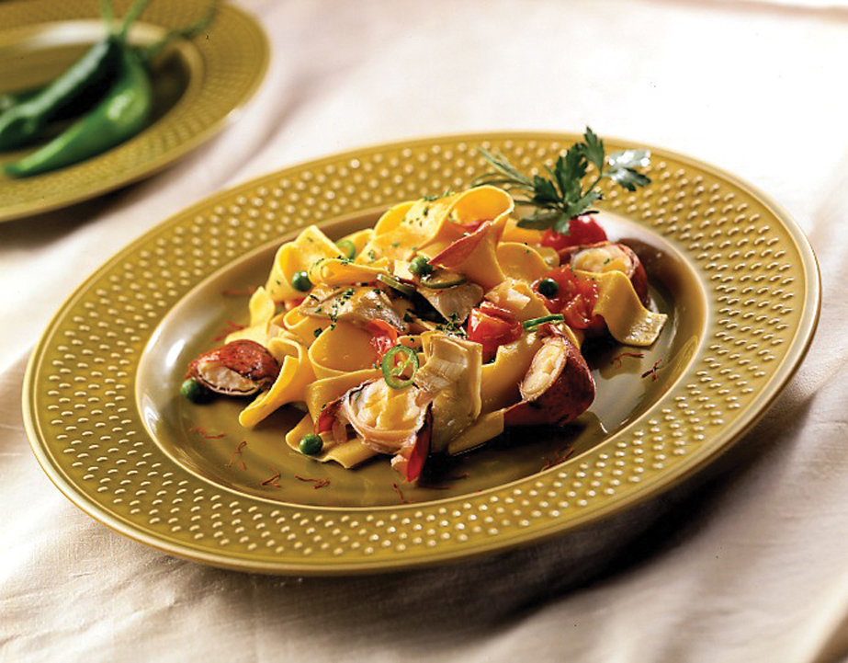

Skrell og finhakk løk og hvitløk. La paprikaen renne av i en sil. La løk og paprika surre i olje i en gryte. Tilsett tomatene med saus. La sausen koke uten lokk på svak varme i ca. 20 min. Smak eventuelt til med mer salt og litt vann. Tilsett scampiene på slutten av koketiden slik at de bare varmes opp. Kok pasta i 5 minutter, og anrett den på en tallerken med scampi og saus over. Skrell og finhakk løk og hvitløk. La paprikaen renne av i en sil. La løk og paprika surre i olje i en gryte. Tilsett tomatene med saus. La sausen koke uten lokk på svak varme i ca. 20 min. Smak eventuelt til med mer salt og litt vann. Tilsett scampiene på slutten av koketiden slik at de bare varmes opp. Kok pasta i 5 minutter, og anrett den på en tallerken med scampi og saus over.
Number of servingsNumber of servings | 1
EPDEPD | ProductProduct | Per servingPer serving |  | TotalTotal |  | QtyPerPackQtyPerPack | PackSizePackSize | PackUnitPackUnit | PackagingPackaging | ItemsItems
10207591020759 | Pappardelle Båndpasta *(Egg,Gluten,Hvete gluten)Pappardelle Båndpasta *(Egg,Gluten,Hvete gluten) | 0.12 | kgkg | 0 | kgkg | 1 | 1.5 | kgkg | 1x1.5kg1x1.5kg | 0
 | Tomatsaus Tomatsaus | 0.1 | ll | 0 | ll |  |  |  |  | 0
 | Ybarra Olivenolje EV Ybarra Olivenolje EV | 0.01 | ll | 0 | ll |  |  |  |  | 0
 | Black Tiger Scampispyd RPDTO 41/55 Black Tiger Scampispyd RPDTO 41/55 | 0.1 | kgkg | 0 | kgkg |  |  |  |  | 0
 | Løk Løk | 0.3 | stkstk | 0 | stkstk |  |  |  |  | 0
 | Hvitløk Hvitløk |  |  | 0 |  |  |  |  |  | 0
25571222557122 | Paprika Rød Grillet Paprika Rød Grillet | 0.1 | kgkg | 0 | kgkg | 6 | 1 | kgkg | 6x1kg6x1kg | 0
 | Salt Salt |  |  | 0 |  |  |  |  |  | 0
 | Pepper Pepper |  |  | 0 |  |  |  |  |  | 0
 | Oregano eller Basilikum Oregano eller Basilikum |  |  | 0 |  |  |  |  |  | 0

 | * Allergens* Allergens

